Sheet1
 | ２０１２年度 日本財団 福祉車両助成事業報告書

団体名 |  | 社会福祉法人 東濃福祉会
事業名 |  | 送迎車（普通車）の整備
事業ID |  | 2012047950
助成金額 |  | １，３７０，０００円
車種 |  | 日産/セレナ 普通車 ２WD/AT ガソリン １台
使用施設名称 |  | 東濃ワークキャンパス
助成事業完了日 |  | 平成２５年 ３月２７日

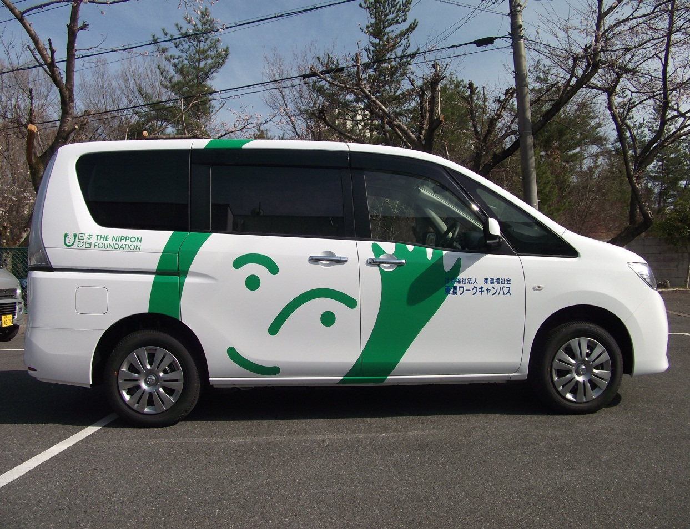

車両写真

